Carátula
Modelo Para la Priorización de Vías Departamentales

Enfoque: Corredores Logísticos
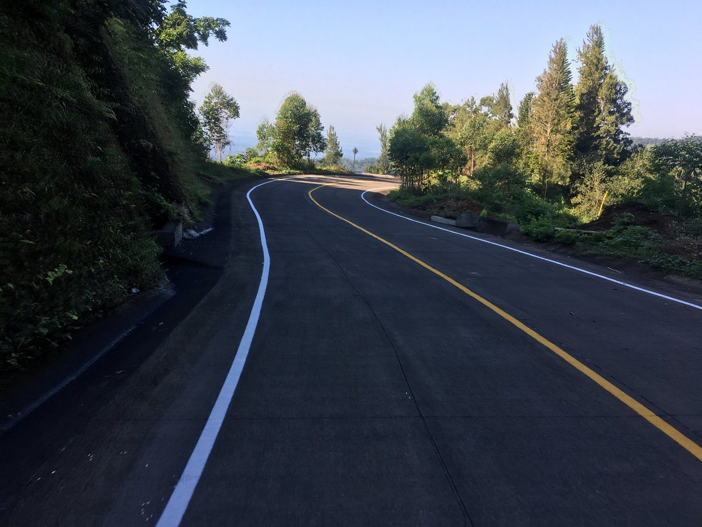

 | NOVIEMBRE DE 2019

 |  | DICIEMBRE DE 2017

